00
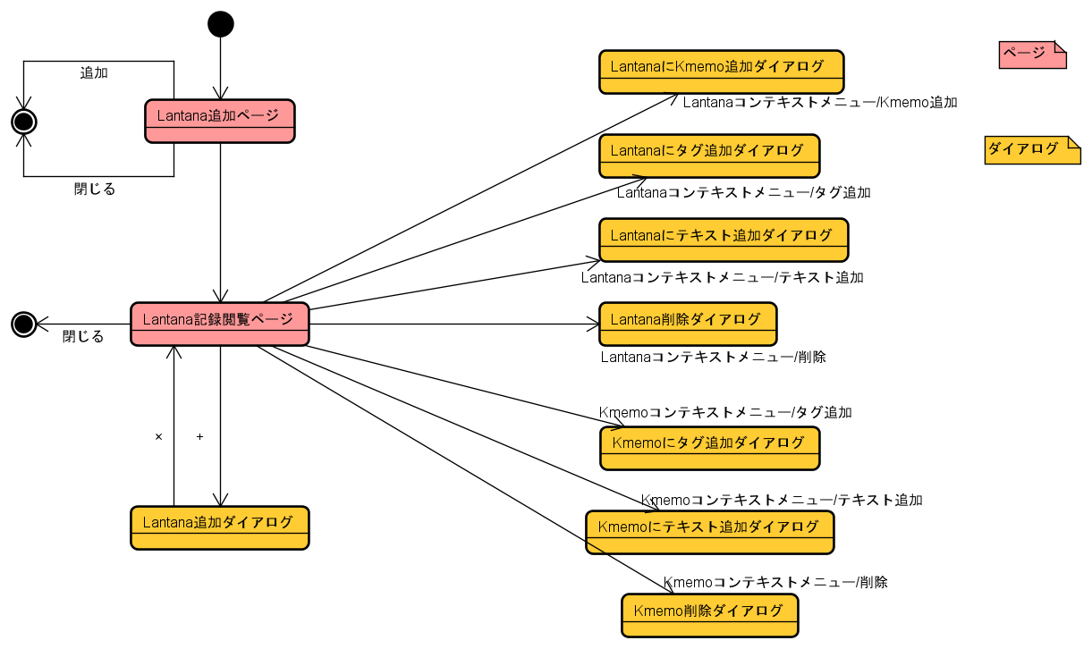
32

11
33

34

22
35

42

bb
43

44

11
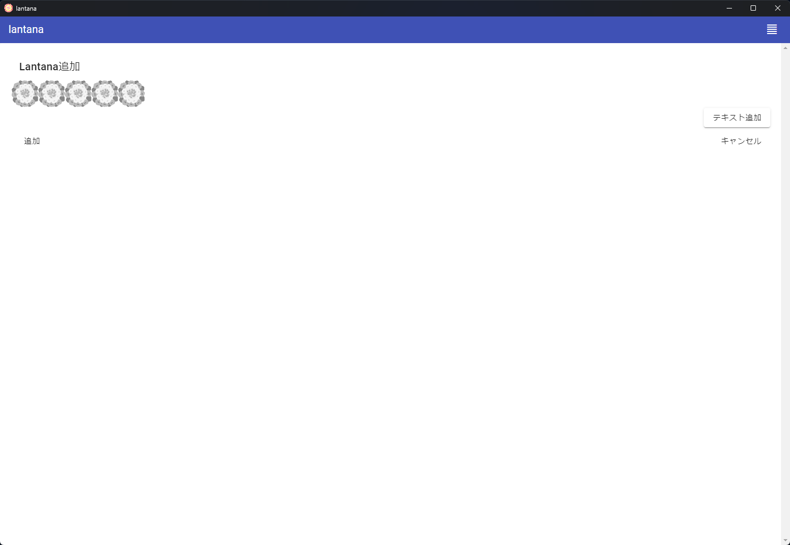
22

12

12
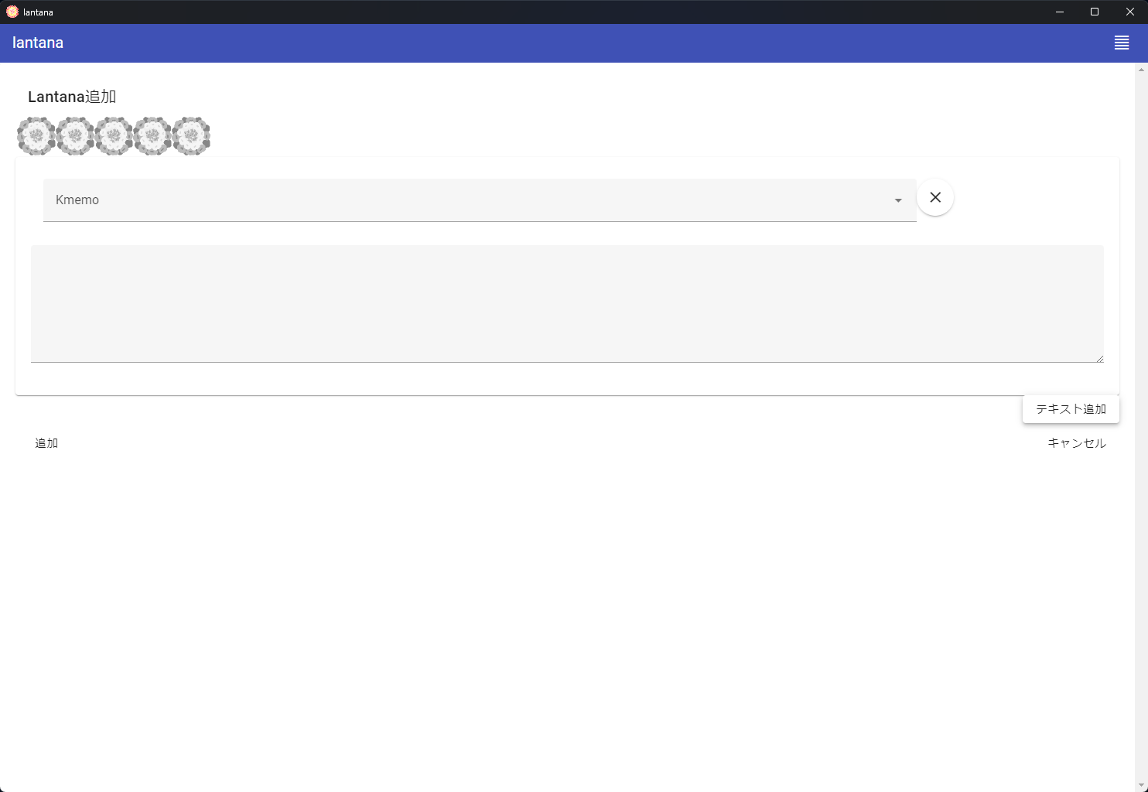
22

11

13

13
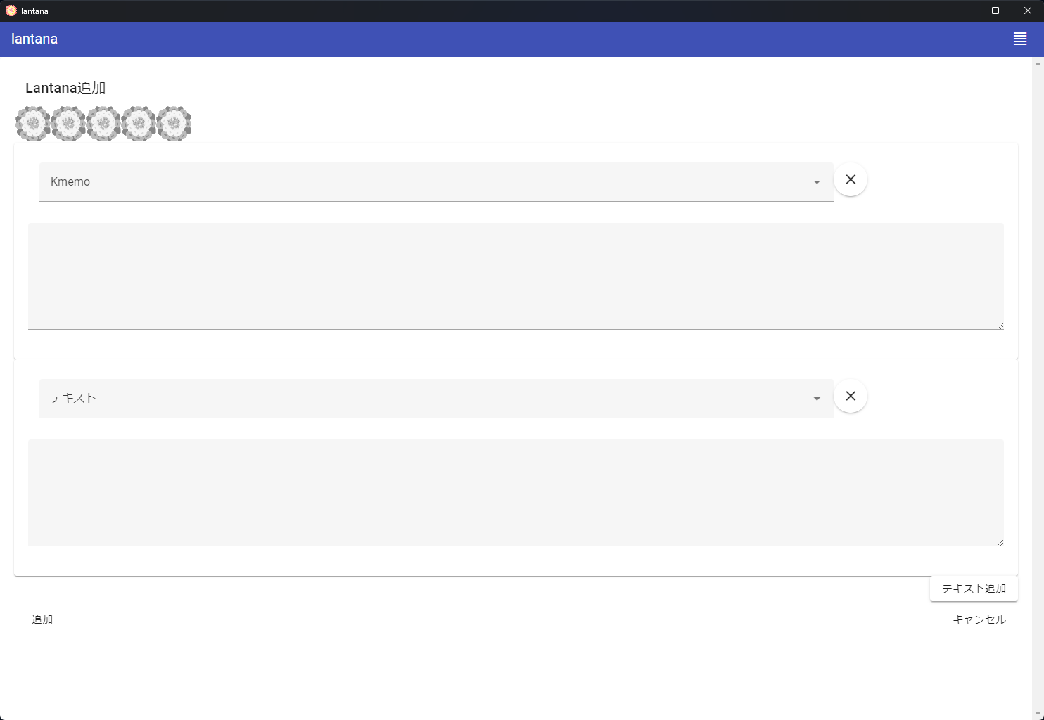
22

12

21
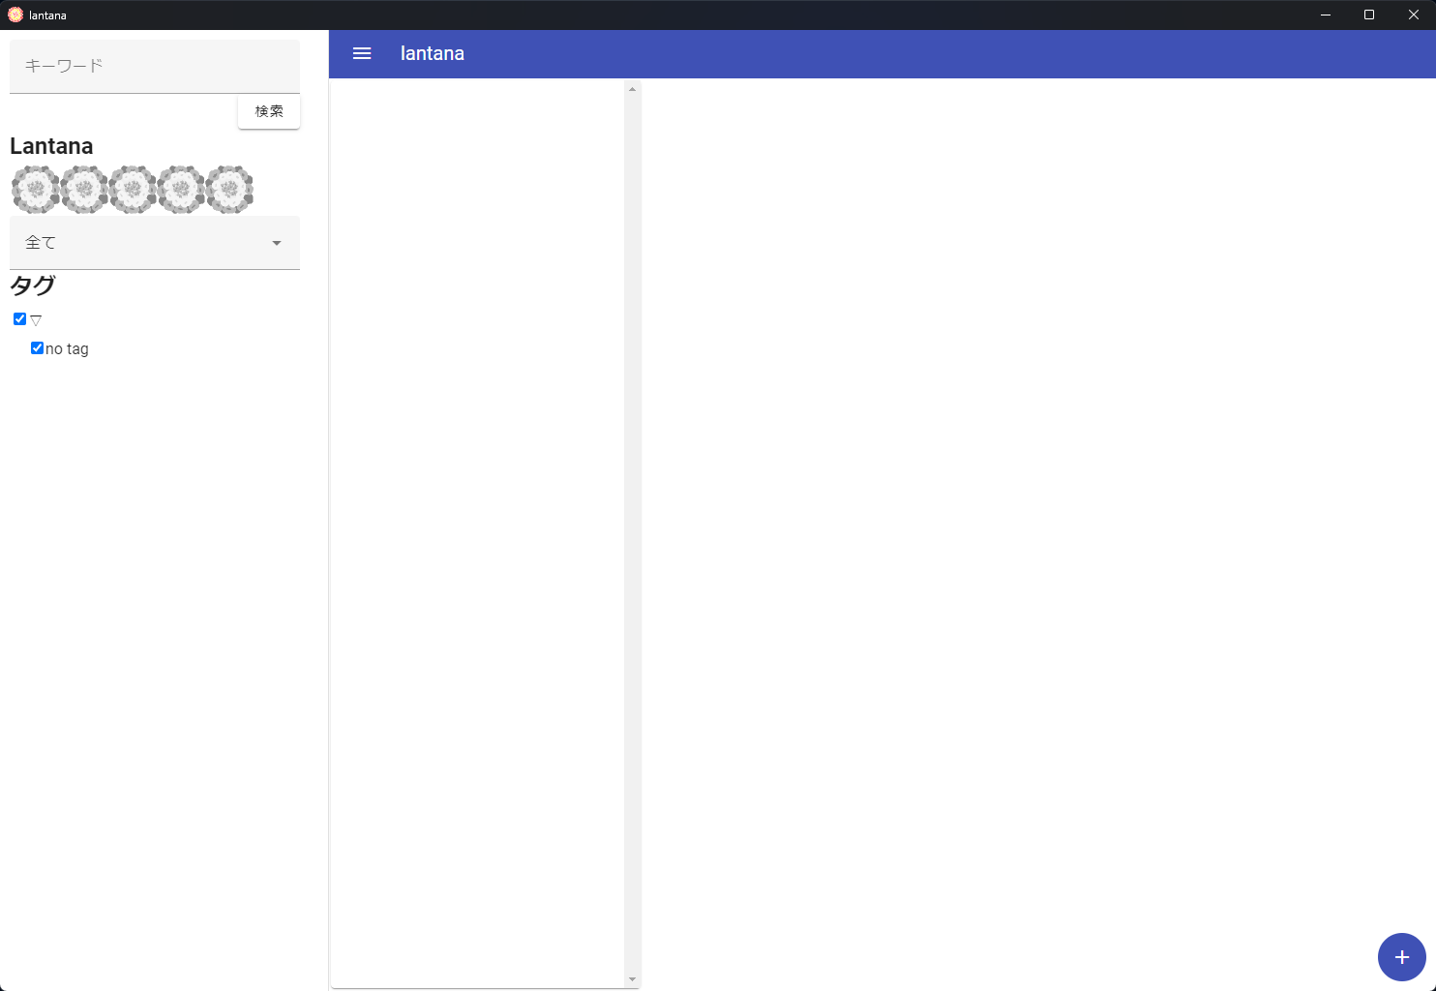

36

bb

22
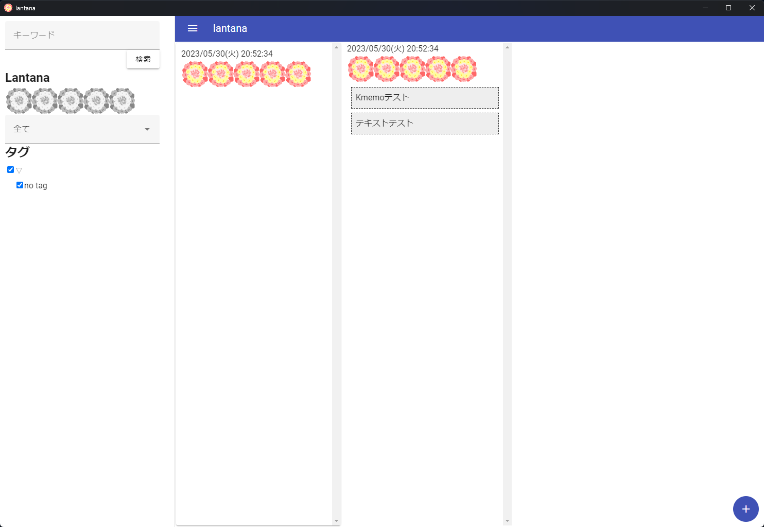
31

41
51

bb

31
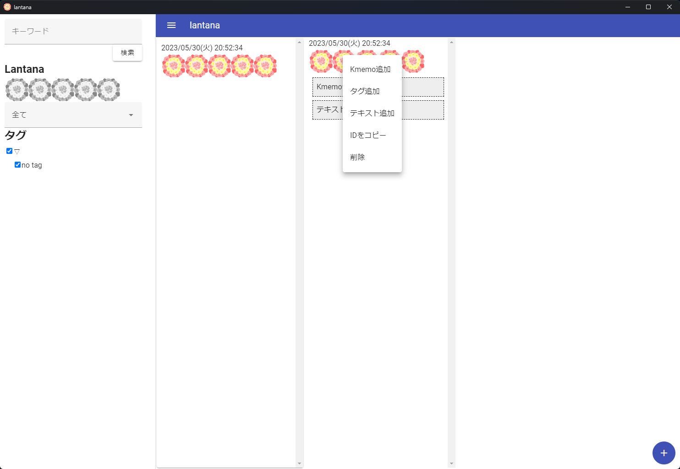

32
33
34

35

32
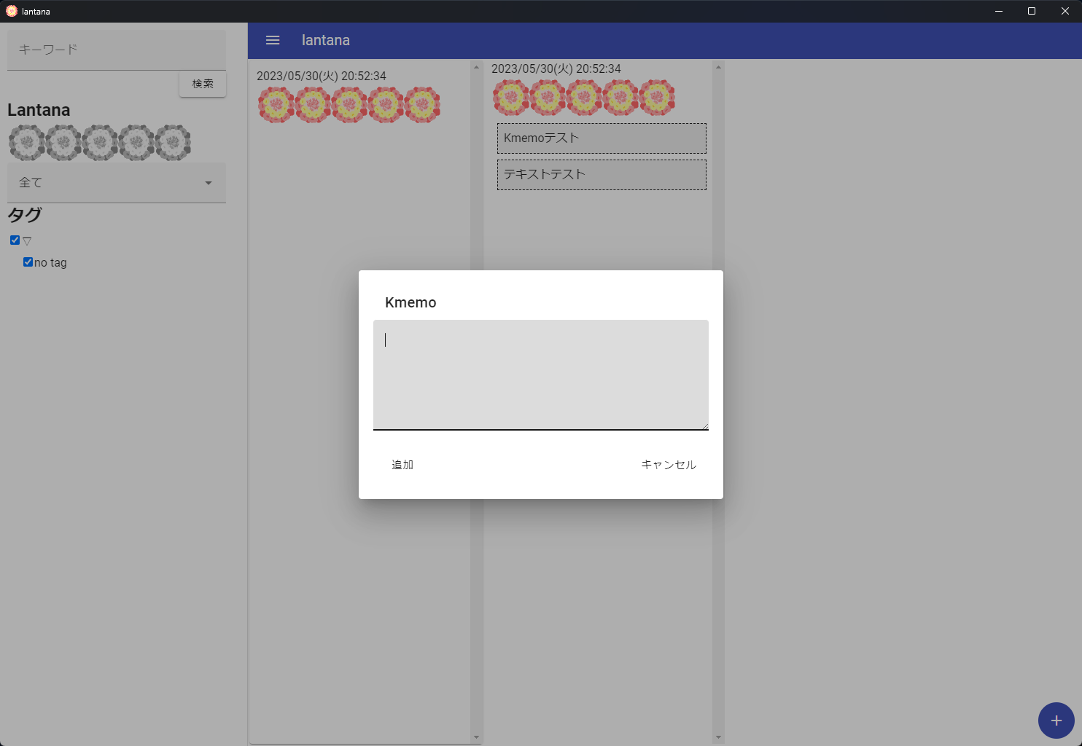

33
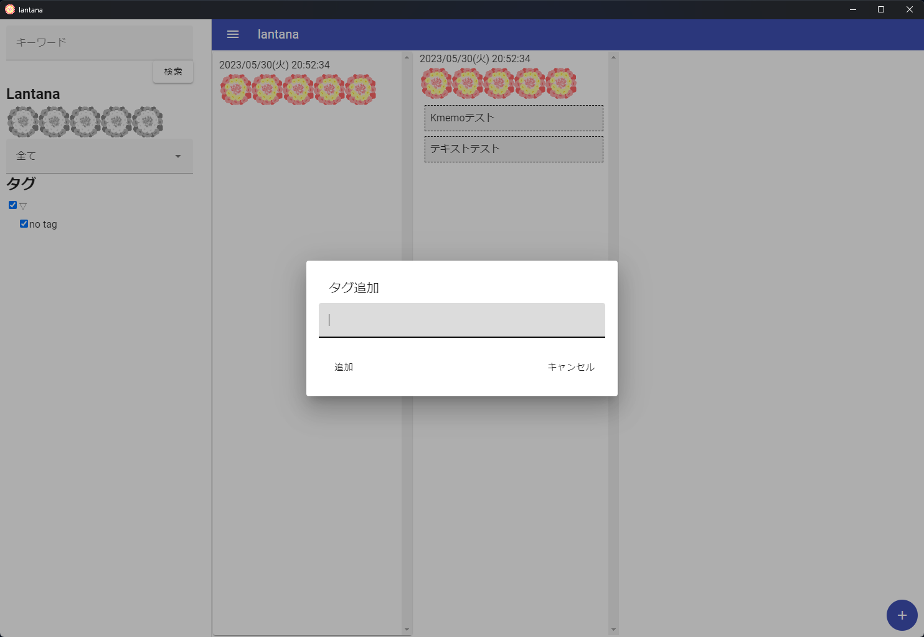

34


35
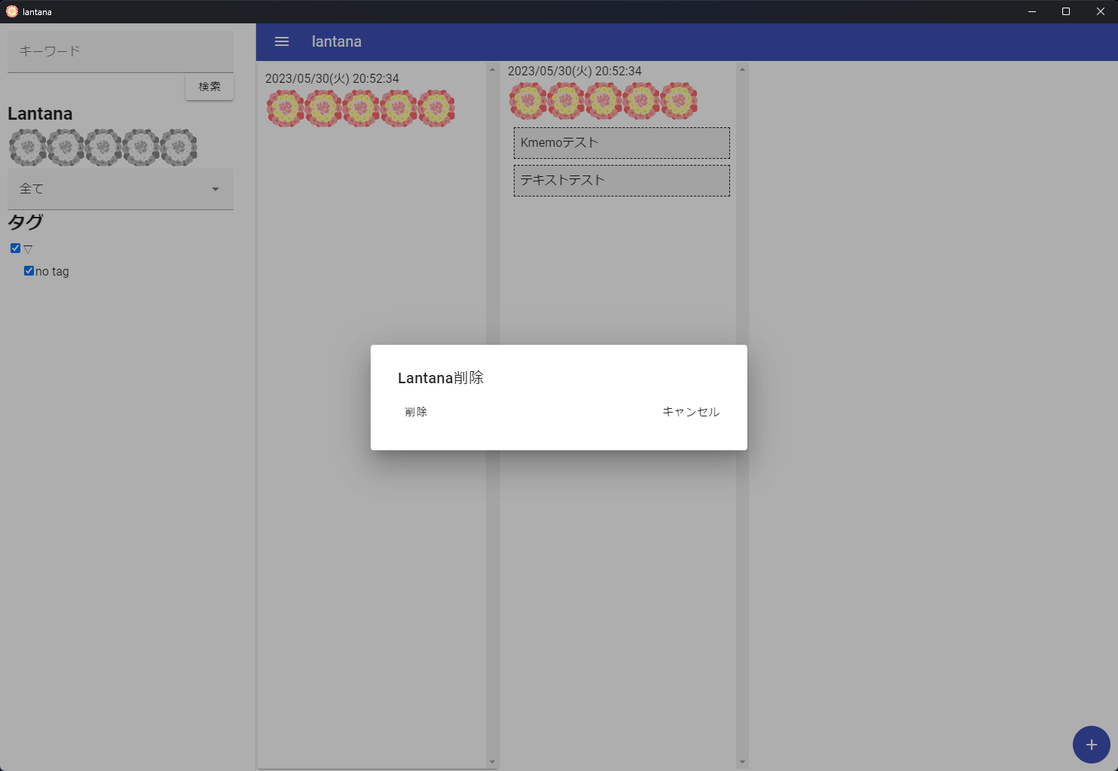

36
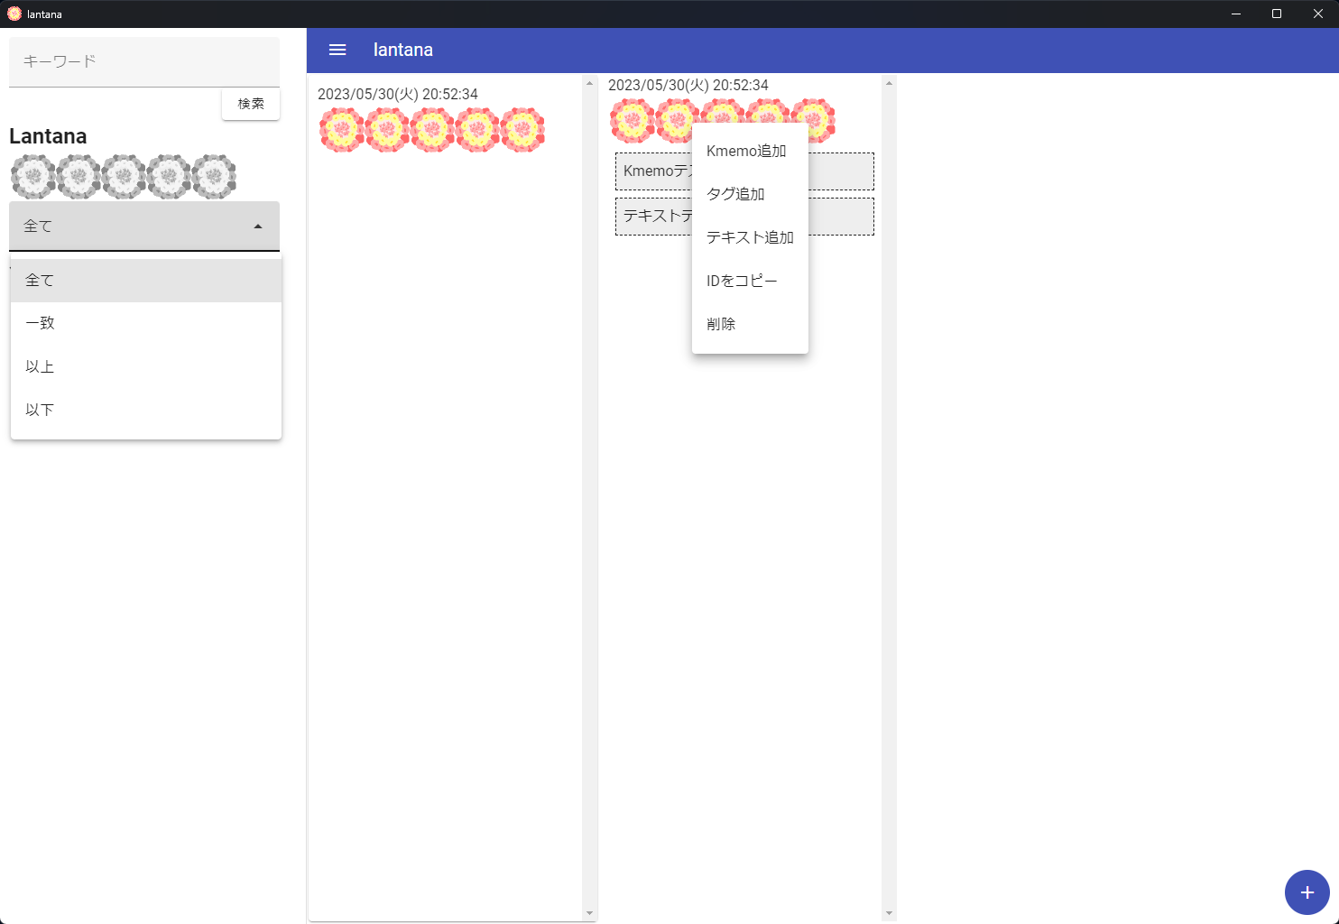

41
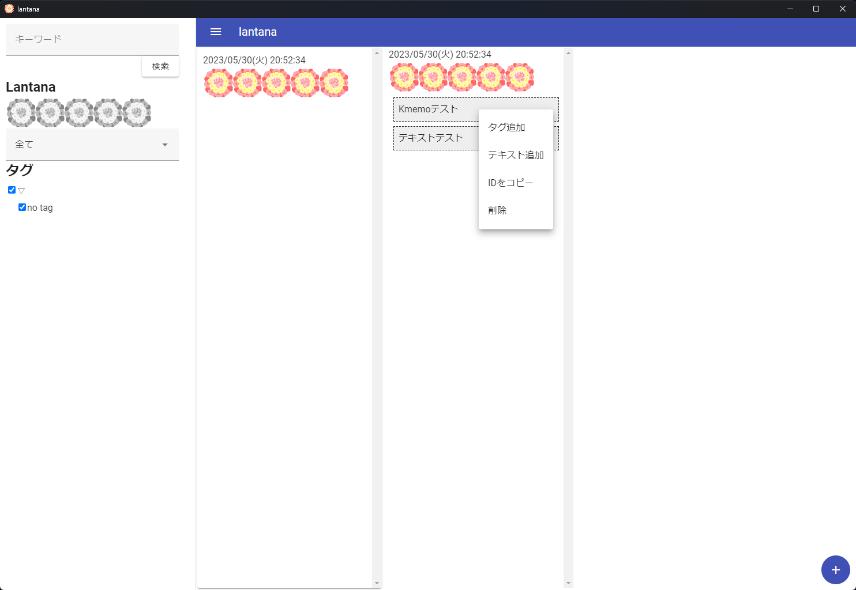

42

43

44

42


44


51
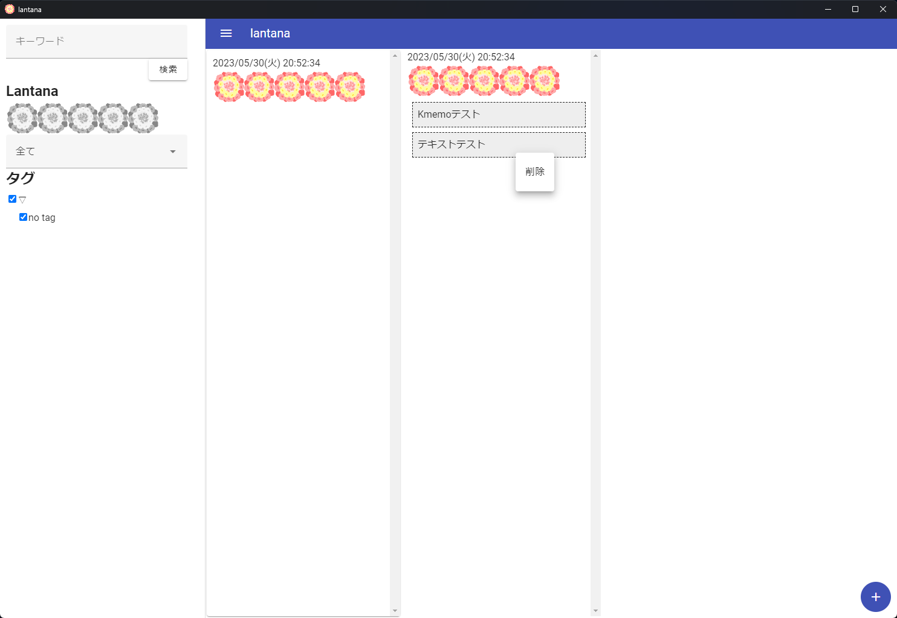

aa
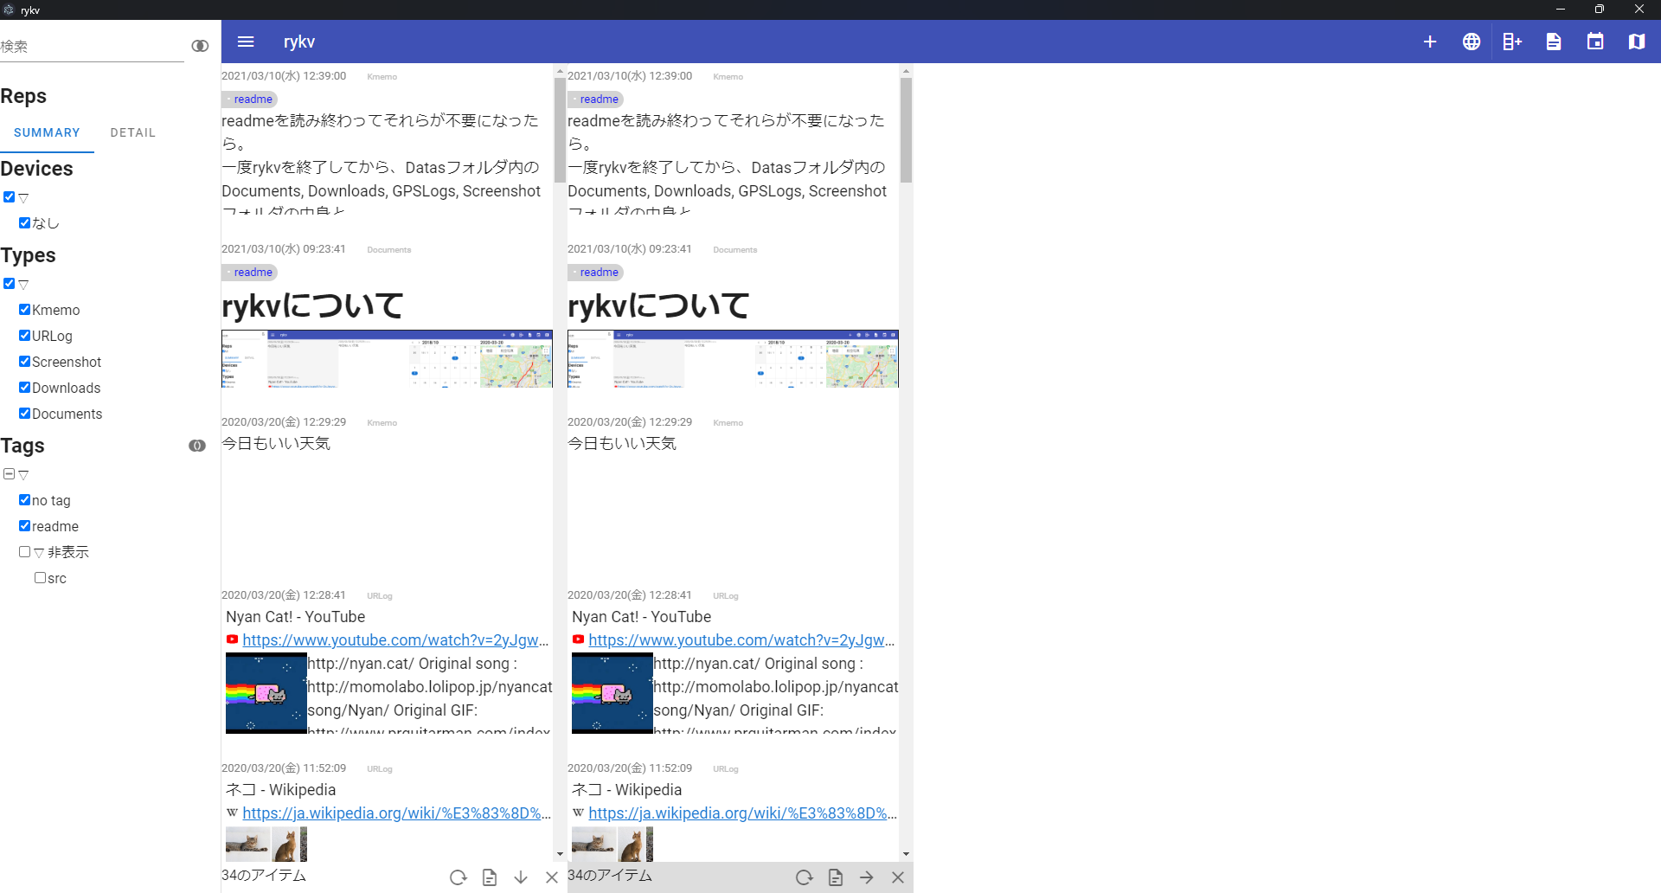

１） ライフログビューアの説明。
ライフログを検索し、
その時刻周辺でなにが起こっていたか を楽に見れる機能がある。
タイムラインを2列開き、
左を検索用、右を全件表示用として使う。

次へ （ab）

ab
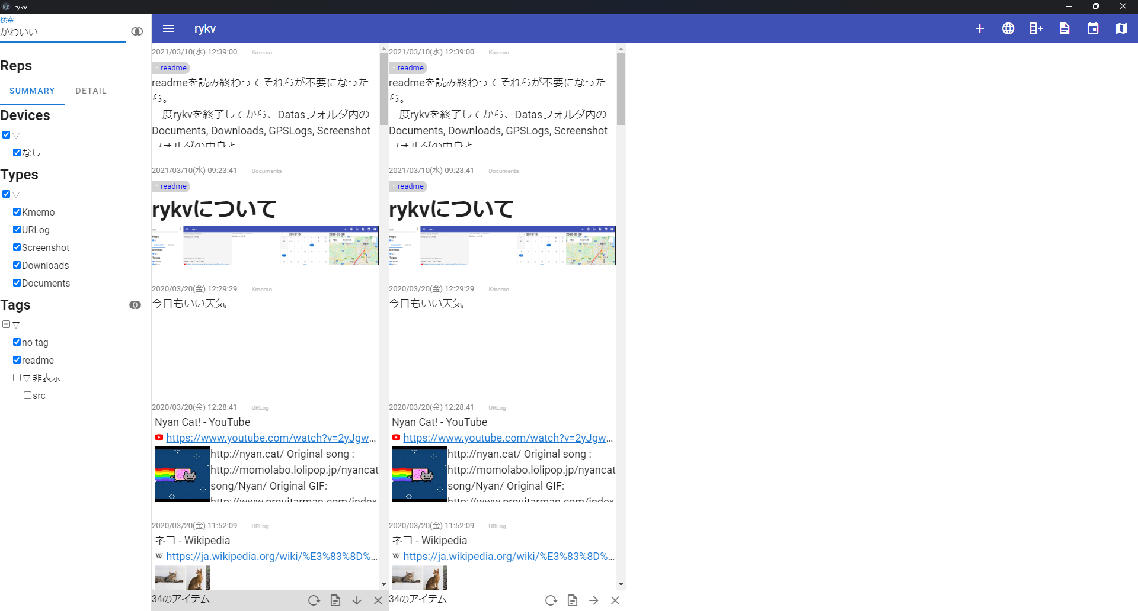

２）
検索キーワードを入力してから Enterキー押下
つぎへ（ac）

ac
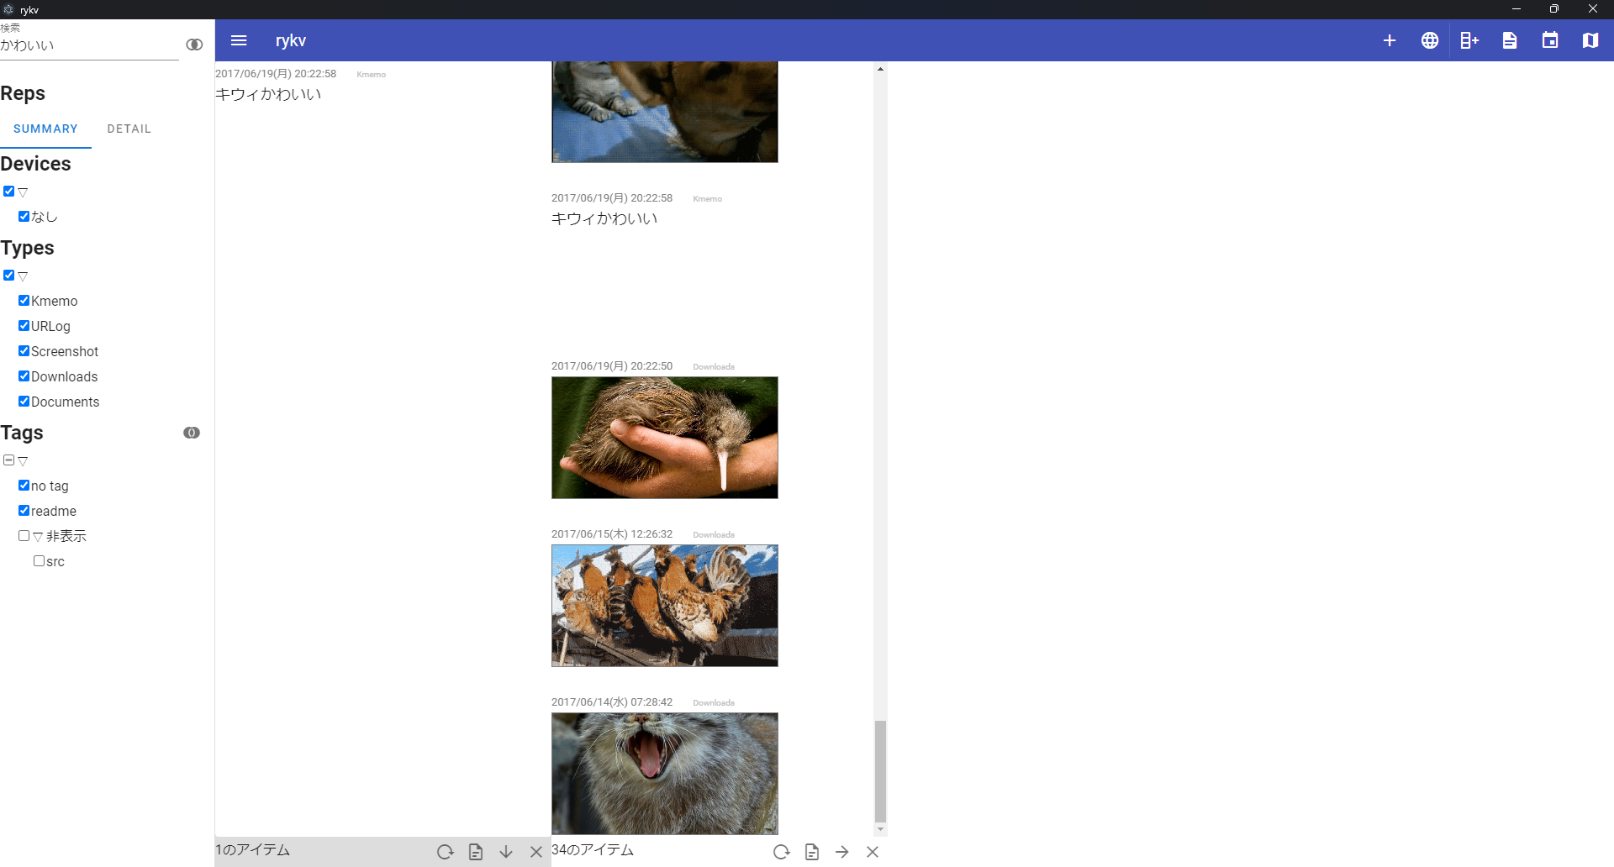

３）
検索対象がヒットする
これをクリックすると、
全件表示用タイムラインがその日時までスクロールする
全件表示タイムラインからその頃に何があったのかを知ることができる。

ba
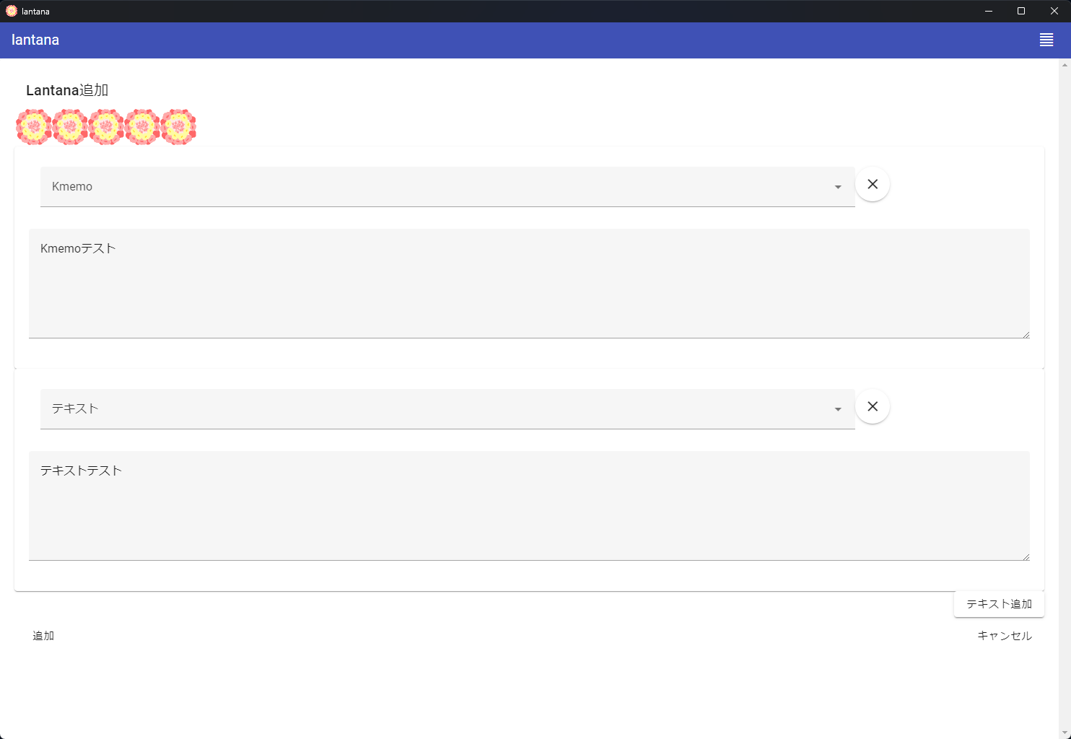

bb
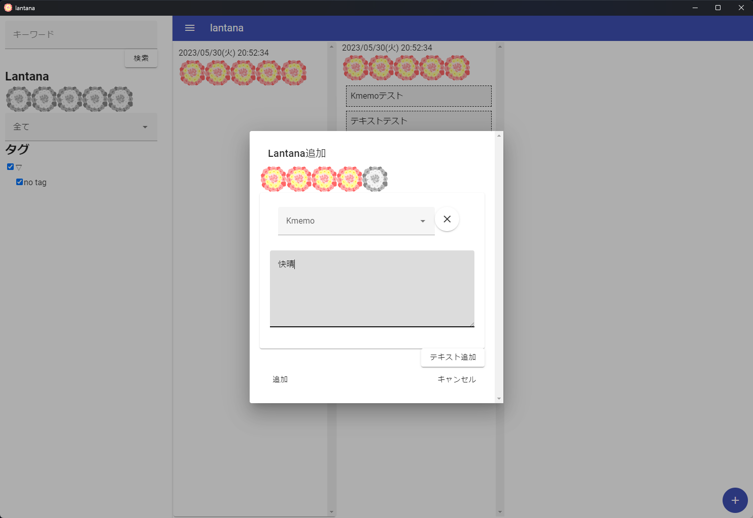

１）
★★★★★の気分評価をする。
このときにどのような状況だったかを知る 方法を説明する。
気分評価を入力してから追加する

２）
追加したらライフログビューアを開く

次へ （bc）

bc
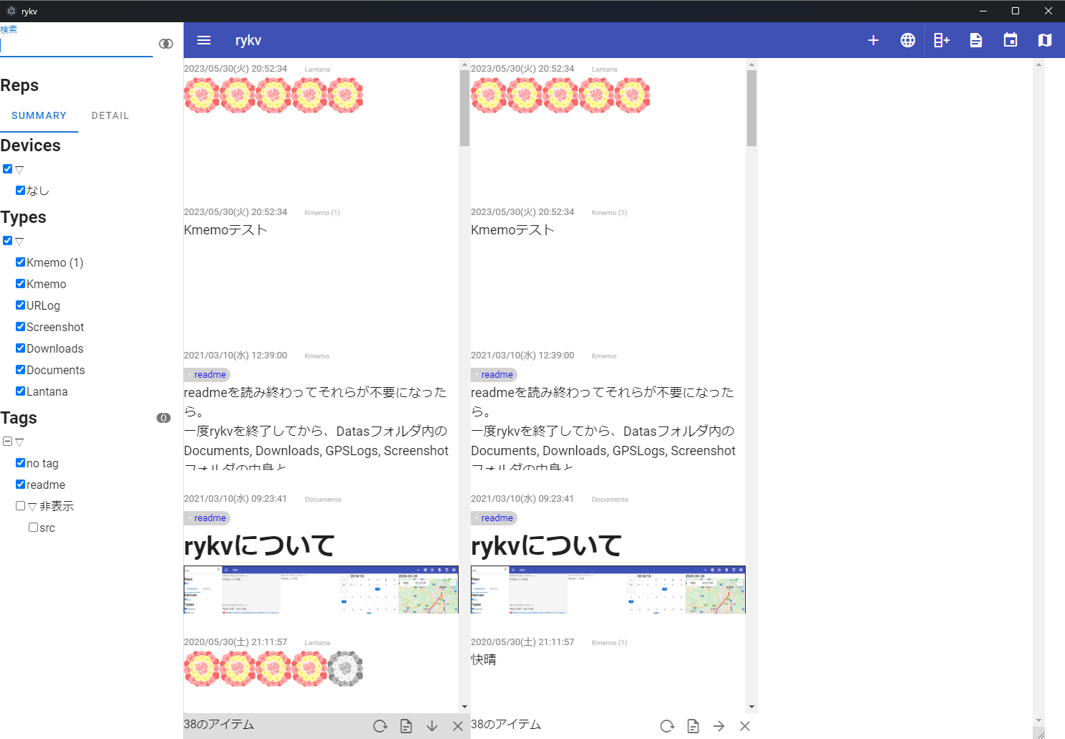

３）
ライフログビューアを開いた。 aaと同様、タイムラインを2つ開き、
左を検索用、右を全件表示用として開く

次へ

bd
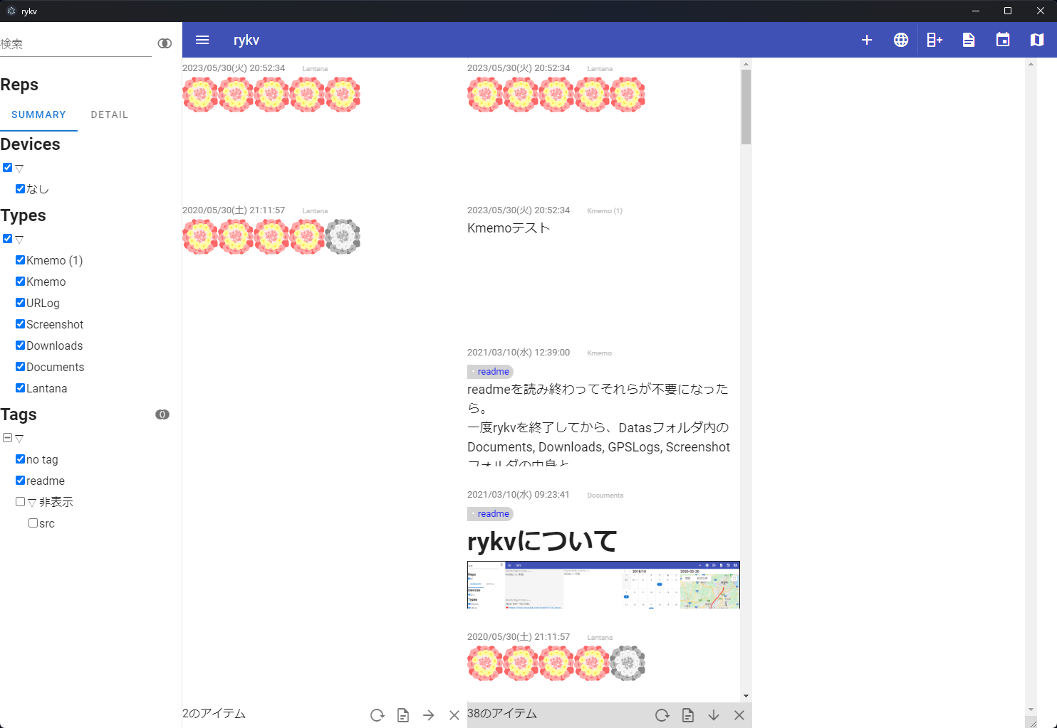

４）
検索用タイムラインに検索結果が抽出される。
５）
詳細を知りたい気分評価ライフログをクリックする
次へ （be）

be
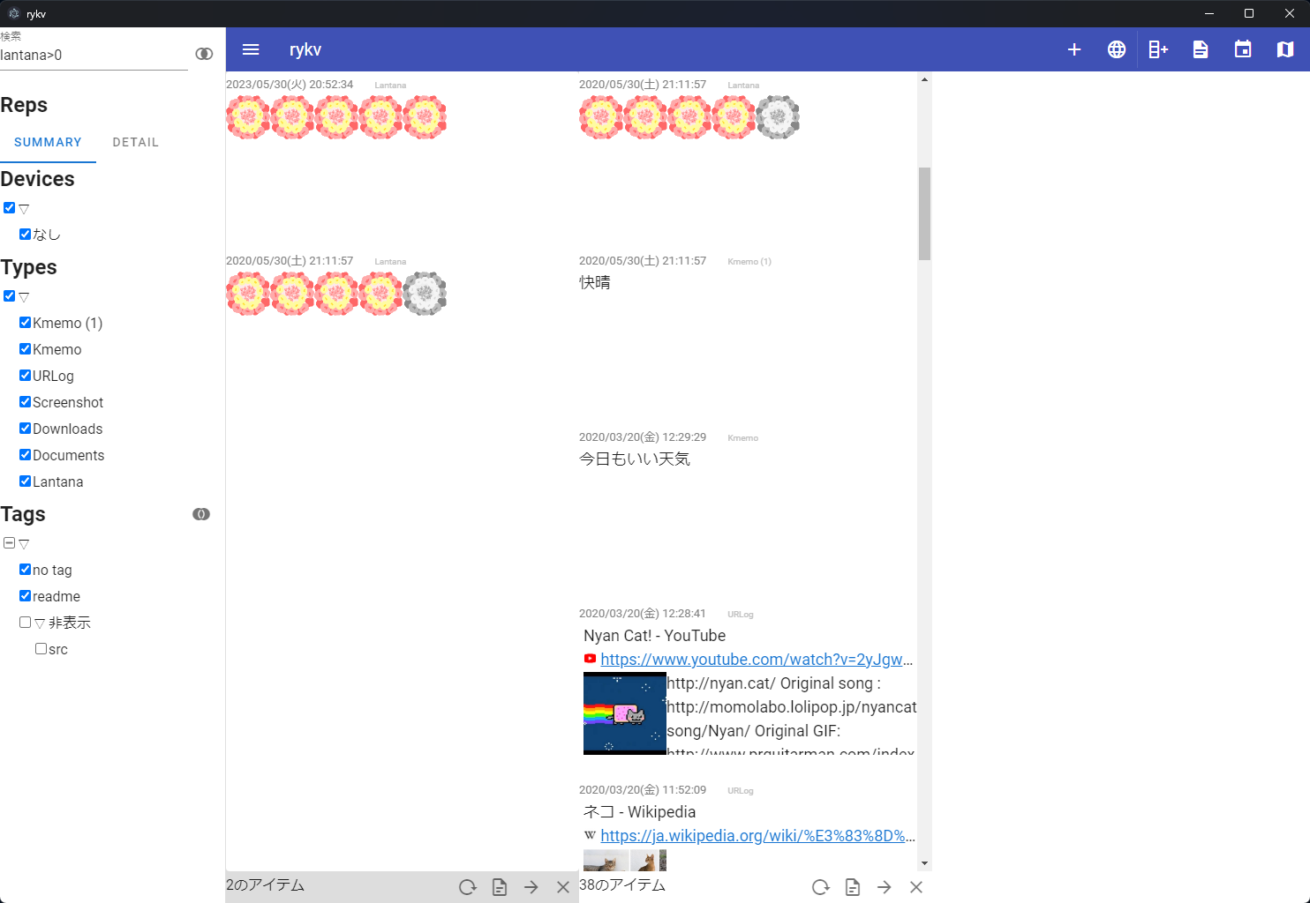

６）
全件表示用のタイムラインがクリックされた時刻までスクロールする。
気分評価したときの状況を知ることができる。（快晴だった、など）

